상품제안서
렉쏘 스포츠 스마트워치 N3 | 상품코드: S30352

 |  |  |  |  |  |  | 02-713-8555 | www.synergygift.co.kr
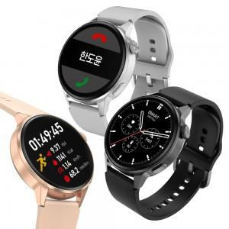 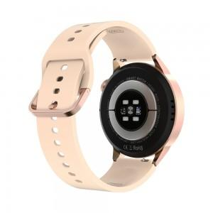 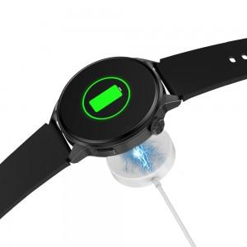

【상세/제작정보】

【인쇄/포장옵션】 | 레이저 / 포장지포장

【공급단가】 | 수량 | 20~ | 50~ | 100~ | 300~ | 500~
*VAT별도 | 단가 | 60,130원 | 57,900원 | 55,680원 | 53,450원 | 52,110원

【상품 URL】 | https://www.synergygift.co.kr:443/src/goods_detail.php?gdno=30352

